Taller
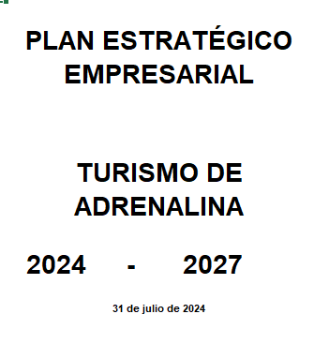
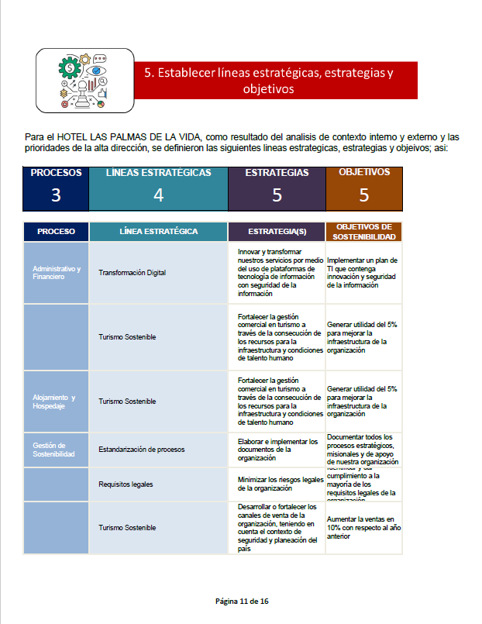
LOGO DE LA ORGANIZACIÓN |  | NOMBRE DE LA ORGANIZACIÓN | TALLER DE LA COMPRENSIÓN DE LA ORGANIZACIÓN Y DE SU CONTEXTO |  |  |  | CÓDIGO:
 |  |  |  |  |  |  | VERSIÓN: 02

 | Objetivo
 | Realizar un análisis del contexto interno y externo, identificando los factores internos, externos negativos y positivos; que conlleven a la elaboración de un plan estratégico y de negocio del Prestador de Servicios Turísticos-PST.
 | Definiciones
 | Actividad de turismo de aventura: Actividad de aventura con fines turísticos que implica un grado de instrucción o liderazgo y un elemento de riesgo deliberadamente aceptado. (Fuente: NTC-ISO 21101) Alta dirección. Persona o grupo de personas que dirige y controla una organización al más alto nivel. (Fuente: NTC-ISO 21101) Estratégico. En un proceso regulable, conjunto de las reglas que buscan una decisión óptima en cada momento. (Fuente: Real Academia Española RAE) Factor negativo. Elemento o causa que actúan junto con otros, determinando si este es positivo. (Fuente: Real Academia Española RAE) Factor positivo. Elemento o causa que actúan junto con otros, determinando si este es negativo. (Fuente: Real Academia Española RAE) Objetivo. Resultado a lograr. (Fuente: NTC-ISO 21101) Plan. Modelo sistemático de una actuación pública o privada, que se elabora anticipadamente para dirigirla y encauzarla.(Fuente: Real Academia Española RAE) Política. Intenciones y dirección de una organización, como las expresa formalmente su alta dirección. (Fuente: NTC-ISO 21101) Política de seguridad. Política de una organización con respecto a su desempeño en materia de seguridad.(Fuente: NTC-ISO 21101) Proveedor de actividad de turismo de aventura: Individuo u organización que es responsable en general de todos los aspectos de la provisión de actividades de turismo de aventura. (Fuente: NTC-ISO 21101) Seguridad. Estado en el que el riesgo de daño (a las personas) o perjuicio se limita a un nivel aceptable. (Fuente: NTC-ISO 21101) Sistema de gestión. Conjunto de elementos de una organización que están interrelacionados o que interactúan para establecer políticas y objetivos y procesos para lograr estos objetivos. (Fuente: NTC-ISO 21101)

 | Metodología del Taller:
 | Los pasos a seguir son:

 | Diligenciamiento de datos PST

 | Por favor diligenciar lo siguientes datos de identificación del PST

 | Fecha de diligenciamiento contexto |  |  |  | 2024-07-31
 | Nombre del PST |  |  |  | TURISMO DE ADRENALINA
 | Cargo del responsable del Plan Estratégico (PE) |  |  |  | Pepito Pérez

 | 1. Establecer el horizonte de tiempo del Plan Estratégico

 | El horizonte de tiempo del Plan Estratégico es el periodo de tiempo inicio y fin del plan estratégico; para lo cual seleccione el inicio y fin, así:
 | Año de inicio |  |  | 2024 | Año Fin |  | 2027
 | Se recomienda que el horizonte de tiempo del plan estratégico sea de 3 años.

 | 2. Realizar el análisis de contexto interno y externo

 | 2.1. Identificación de los factores internos

 | Los factores internos son las debilidades y fortalezas que afectan al prestador de servicios turísticos (PST) internamente, las cuales identificamos como factores internos negativos y positivos.
 | Los factores internos son:
 | Planeación y Control Organizacional Son los factores relacionados con las metas, objetivos y estrategias, sistema de monitoreo, controles, actividades y planes establecidos de la organización. Cumplimiento de Requisitos (Normativos, Cliente) Son los factores relacionados con el cumplimiento de los requisitos legales, normativos y las expectativas del cliente en términos de calidad y seguridad. Gestión de seguridad Son los factores relacionados con la seguridad en las actividades de turismo de aventura que se desarrollen en la agencia, incluida la gestíon de riesgos. Gestión Comercial (Fuerza de Ventas) Son los factores relacionados con la planificación, dirección y control de las actividades comerciales, incluyendo la gestión de la fuerza de ventas para lograr los objetivos de ventas y marketing. |  |  |  | Seguridad y Salud en el Trabajo Son los factores relacionados en implementación de políticas y prácticas para proteger la seguridad y la salud de los empleados, clientes, contratistas y partes interesadas en el entorno laboral. Talento Humano (Capacitación, Formación, Competencias del Personal) Son los factores relacionados con el desarrollo y gestión de las habilidades, conocimientos y competencias del personal a través de programas de capacitación y formación. Infraestructura Física Son los factores relacionados con instalaciones, activos y recursos físicos necesarios para llevar a cabo las operaciones de la organización, como herramientas, equipos y maquinaria. Infraestructura Tecnológica Son los factores relacionados con el conjunto de sistemas, software, hardware y redes que respaldan las operaciones y procesos tecnológicos de la organización.
 | Retroalimentación de las Partes Interesadas Internas Son los factores relacionados con obtención de comentarios, opiniones y evaluaciones de los miembros internos de la organización para mejorar la comunicación y la toma de decisiones. |  |  |  | Gestión Operacional Son los factores relacionados con la coordinación y supervisión de las operaciones diarias para garantizar la eficiencia, calidad, seguridad y cumplimiento de los objetivos organizacionales.

 | Para la identificación iniciamos con los factores internos negativos y positivos, a través de los siguientes pasos:

 | 2.1.1. Nos preguntamos cuales son nuestras factores internos negativos como prestador de servicios turísticos (PST) y la registramos en la hoja Contexto, así:

 | (Columna No.): Es el código de identificación del factor interno negativo; para los factores internos negativos se asigna la letra D seguida del número que contiene la cantidad de factores internos que se tengan. Ejemplo: D1, D2, D3, D4 y así sucesivamente. (Columna Proceso): Se identifica el proceso donde se encuentra el factor interno negativo. (Columna Factores Internos Negativos): Seleccione el factor interno negativo identificado. (Columna Descripción): Describa el factor interno negativo. (Columna Prioridad Alta Dirección): Selección la prioridad que la Alta Dirección la cual se asignan acorde con la siguiente escala, así:

 |  | Prioridad Alta Dirección | Descripción
 |  | Muy Alta | Es significativo para el PST y requiere ejecución a corto plazo (menos de un año) dentro del Plan Estratégico
 |  | Alta | Es significativo para el PST y requiere ejecución a mediano (entre uno y dos años) plazo dentro del Plan Estratégico
 |  | Media | Es significativo para el PST y requiere ejecución a largo plazo (mas de 2 años y hasta 3 años) dentro del Plan Estratégico
 |  | Baja | No es significativo para PST y no requiere inclusión en el Plan Estratégico o se analizará en posteriores planes estratégicos

 | No. | Proceso |  | Factores Internos Negativos |  | Descripción | Prioridad Alta Dirección
 | D1 | Gestión del Riesgo de turismo de aventura |  | Planeación y control organizacional |  | Mala planeación para la realización de las actividades de turismo de aventura. | Muy Alta
 | D2 | Comunicación y consulta |  | Retroalimentación de las partes interesadas internas |  | No cuentan con un flujo de comunicación asertiva | Baja

 | 2.1.2. Nos preguntamos cuales son nuestras factores internos positivos como prestador de servicios turísticos (PST) y la registramos en la hoja Contexto, así:

 | (Columna No.): Es el código de identificación del factor interno positivo; para los factores internos positivos se asigna la letra F seguida del número que contiene la cantidad de factores internos que se tengan. Ejemplo: F1, F2, F3, F4 y así sucesivamente. (Columna Proceso): Se identifica el proceso donde se encuentra el factor interno positivo. (Columna Factores Internos Positivos): Seleccione el factor interno positivo identificado. (Columna Descripción): Describa el factor interno positivo. (Columna Prioridad Alta Dirección): Selección la prioridad que la Alta Dirección la cual se asignan acorde con la siguiente escala, así:

 |  | Prioridad Alta Dirección | Descripción
 |  | Muy Alta | Es significativo para el PST y requiere ejecución a corto plazo (menos de un año) dentro del Plan Estratégico
 |  | Alta | Es significativo para el PST y requiere ejecución a mediano (entre uno y dos años) plazo dentro del Plan Estratégico
 |  | Media | Es significativo para el PST y requiere ejecución a largo plazo (mas de 2 años y hasta 3 años) dentro del Plan Estratégico
 |  | Baja | No es significativo para PST y no requiere inclusión en el Plan Estratégico o se analizará en posteriores planes estratégicos

 | No. | Proceso |  | Factores Internos Positivos |  | Descripción | Prioridad Alta Dirección
 | F1 | Administrativo y Financiero |  | Talento humano (capacitación, formación, competencias del personal) |  | Personal capacitado excelente para atención al cliente | Alta
 | F2 | Gestión Comercial |  | Gestión comercial (fuerza de ventas) |  | Experiencia en turismo de aventura. | Muy Alta

 | 2.2. Identificación de los factores externos

 | Los factores externos son las amenazas y oportunidades que afectan al prestador de servicios turísticos (PST) a nivel externo, las cuales identificamos como factores externos negativos y positivos.
 | Factores de seguridad Son los factores relacionados con elementos de riesgo, que incluya equipos, condiciones para realizar la actividad, normatividad que puedan afectar a las personas que realizan la actividad de turismo de aventura. Factores Políticos Son los factores relacionados con las condiciones y acontecimientos relacionados con el sistema político, el gobierno y las políticas públicas que pueden afectar a una organización o a la sociedad en general. Factores Legales Son los factores relacionados con los elementos vinculados a leyes y regulaciones que afectan a una organización, abarcando desde leyes laborales y fiscales hasta normativas específicas de la industria. |  |  |  | Factores Tecnológicos Son los factores relacionados con desarrollos y avances en tecnología que pueden afectar las operaciones y la competitividad de una organización, incluyendo innovaciones, automatización y cambios en la infraestructura tecnológica. Proveedores Son los factores relacionados con individuos o empresas que suministran bienes y servicios a otra organización. La gestión efectiva de proveedores es esencial para la cadena de suministro y las operaciones comerciales.
 | Clientes Son los factores relacionados con individuos, empresas u organizaciones que compran productos o servicios de una empresa. La seguridad del cliente es clave para el éxito de la operación. Competencia Son los factores relacionados con otras empresas u organizaciones que ofrecen productos o servicios similares, compitiendo por recursos y clientes en el mismo mercado. |  |  |  | Mercado Son los factores relacionados con el entorno general donde interactúan la oferta y la demanda de bienes y servicios. Incluye a los compradores, vendedores, competidores y otros elementos que afectan las transacciones comerciales. Retroalimentación de las Partes Interesadas Externas Son los factores relacionados con obtención de opiniones, comentarios y evaluaciones de individuos y entidades externas a la organización, como clientes, participantes, usuarios, reguladores, para comprender y abordar sus expectativas y preocupaciones.
 | Para la identificación iniciamos con los factores externos negativos y positivos, a través de los siguientes pasos:

 | 2.2.1. Nos preguntamos cuales son nuestras factores externos negativos como prestador de servicios turísticos (PST) y la registramos en la hoja Contexto, así:

 | (Columna No.): Es el código de identificación del factor externo negativo; para los factores externos negativos se asigna la letra A seguida del número que contiene la cantidad de factores externos que se tengan. Ejemplo: A1, A2, A3, A4 y así sucesivamente. (Columna Proceso): Se identifica el proceso donde se encuentra el factor externo negativo. (Columna Factores Externos Negativos): Seleccione el factor externo negativo identificado. (Columna Descripción): Describa el factor externo negativo. (Columna Prioridad Alta Dirección): Selección la prioridad que la Alta Dirección la cual se asignan acorde con la siguiente escala, así:

 |  | Prioridad Alta Dirección | Descripción
 |  | Muy Alta | Es significativo para el PST y requiere ejecución a corto plazo (menos de un año) dentro del Plan Estratégico
 |  | Alta | Es significativo para el PST y requiere ejecución a mediano (entre uno y dos años) plazo dentro del Plan Estratégico
 |  | Media | Es significativo para el PST y requiere ejecución a largo plazo (mas de 2 años y hasta 3 años) dentro del Plan Estratégico
 |  | Baja | No es significativo para PST y no requiere inclusión en el Plan Estratégico o se analizará en posteriores planes estratégicos

 | No. | Proceso |  | Factores Externos Negativos |  | Descripción | Prioridad Alta Dirección
 | A1 | Gestión del Riesgo de turismo de aventura |  | Factores de seguridad |  | Inseguridad y terrorismo en el país | Baja
 | A2 | Comunicación y consulta |  | Factores tecnológicos |  | Cambios acelerados en la tecnología y herramientas de comunicación para informar a los clientes sobre el servicio | Media

 | 2.2.2. Nos preguntamos cuales son nuestras factores externos positivos como prestador de servicios turísticos (PST) y la registramos en la hoja Contexto, así:

 | (Columna No.): Es el código de identificación del factor externo positivo; para los factores externos positivos se asigna la letra O seguida del número que contiene la cantidad de factores internos que se tengan. Ejemplo: O1, O2, O3, O4 y así sucesivamente. (Columna Proceso): Se identifica el proceso donde se encuentra el factor externo positivo. (Columna Factores Externos Positivos): Seleccione el factor externo positivo identificado. (Columna Descripción): Describa el factor externo positivo. (Columna Prioridad Alta Dirección): Selección la prioridad que la Alta Dirección la cual se asignan acorde con la siguiente escala, así:
 |  | Prioridad Alta Dirección | Descripción
 |  | Muy Alta | Es significativo para el PST y requiere ejecución a corto plazo (menos de un año) dentro del Plan Estratégico
 |  | Alta | Es significativo para el PST y requiere ejecución a mediano (entre uno y dos años) plazo dentro del Plan Estratégico
 |  | Media | Es significativo para el PST y requiere ejecución a largo plazo (mas de 2 años y hasta 3 años) dentro del Plan Estratégico
 |  | Baja | No es significativo para PST y no requiere inclusión en el Plan Estratégico o se analizará en posteriores planes estratégicos

 | No. | Proceso |  | Factores Externos positivos |  | Descripción | Prioridad Alta Dirección
 | O1 | Gestión del Riesgo de turismo de aventura |  | Factores políticos |  | Cambios normativos y legales a nivel turismo y subsidios favorables | Alta
 | O2 | Gestión Comercial |  | Mercado |  | Plan de Nacional de Desarrollo enfoca el turismo armonía con la vida e incluyente con las comunidades | Baja

 | 3. Alineación con planes de desarrollo, plan sectorial de turismo y objetivos de seguridad de turismo de aventura

 | Es importante tener en cuenta el Plan Nacional de Desarrollo 2022-2026 "COLOMBIA, POTENCIA MUNDIAL DE LA VIDA", en las transformaciones de:
 | Turismo en armonía con la vida. Consolidación del desarrollo sostenible y responsable del turismo incluyente con las comunidades. Lineamientos para mejorar la infraestructura vial, turística y de servicios de los destinos turísticos. Modelos de bioeconomía basada en el conocimiento y la innovación. Lineamientos para mejorar la infraestructura vial, turística y de servicios de los destinos turísticos. Modernización de la institucionalidad ambiental y de gestión del riesgo de desastres. NOTA: "O aquellos documentos que los modifiquen o sustituyan"

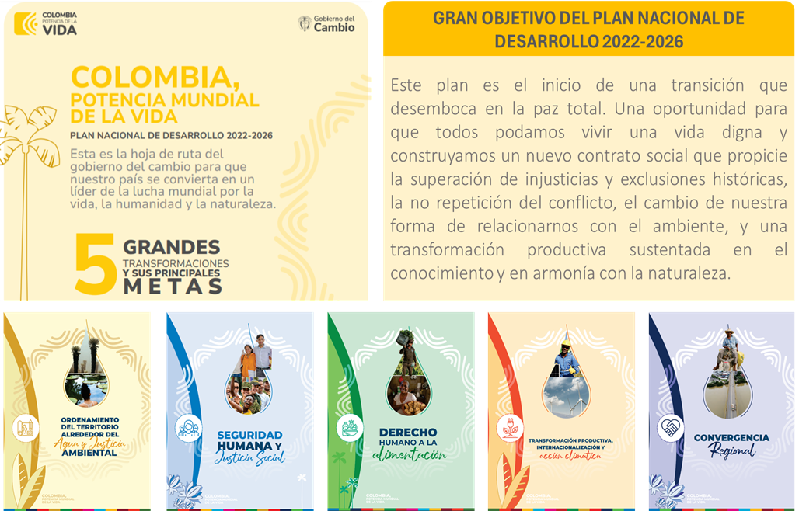

 | Fuente: https://colaboracion.dnp.gov.co/CDT/portalDNP/PND-2023/2023-03-17-bases-plan-nacional-desarrollo-web.pdf
 | El Plan Sectorial de Turismo 2022-2026 "TURISMO EN ARMONÍA CON LA VIDA", se consideraron los 4 ejes estratégicos de: 1. Democratización del turismo como fuerza transformadora para una cultura de paz, 2. Territorios turísticos para la equidad y el bienestar, 3. Turismo: alternativa para la transición económica y protección de la naturaleza y 4. Turismo: Dinamizador de la economía para la vida y la justicia social
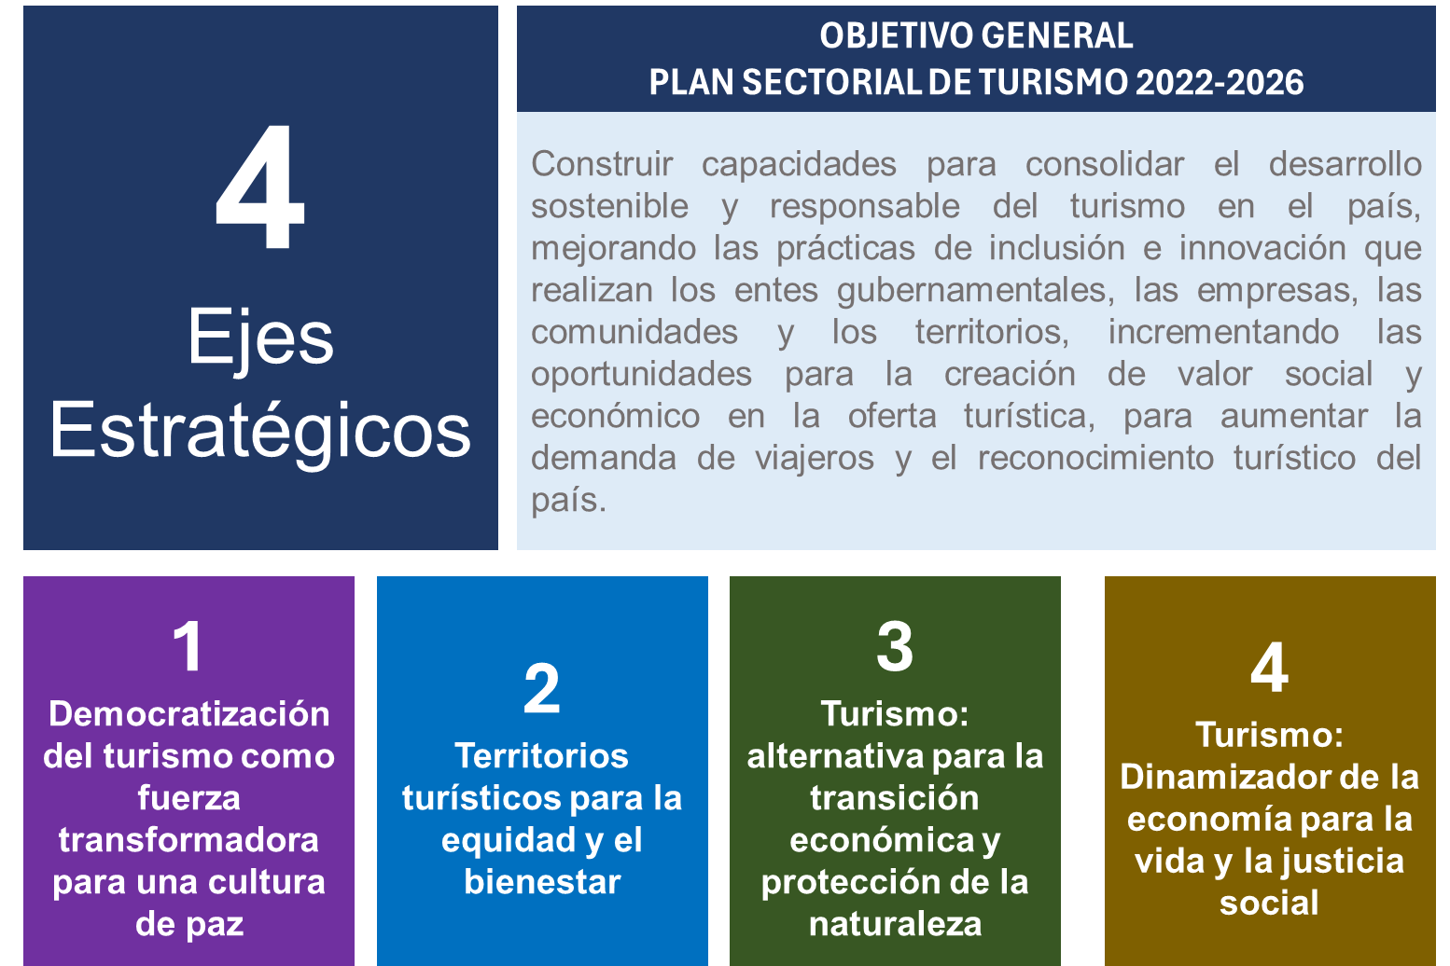

 | Fuente: Adaptado del Plan Sectorial de Turismo 2022-2026

 | El plan nacional de desarrollo "Colombia, Potencia de la Vida, plan sectorial de turismo "Turismo en armonía con la Vida" y objetivos, se articulan con la líneas estratégicas definidas para el plan estratégico del Prestador de Servicios Turísticos.
 | 4. Registrar o actualizar la misión y visión

 | La misión es lo que hace la organización, a continuación registre la misión:

 | MISIÓN
 | Nuestra misión es proporcionar a nuestros participantes una experiencia excepcional que combine actividades emocionantes y desafiantes brindando la mayor seguridad posible. Nos esforzamos por estimular la adrenalina y explorar lugares remotos y salvajes, que les permitan el disfrute de la vida, el entorno y la aventura.

 | La visión es a donde quiere llegar su organización, a continuación registre la visión:

 | VISIÓN
 | Nuestra visión para el 2027 es convertirnos en líderes del turismo de aventura a nivel internacional, donde se combine la adrenalina y la belleza natural, logrando con ello desconectar al cliente de su vida cotidiana de una manera segura.

 | Nota: Si la organización no cuenta con misión y visión, es importante elaborarla y/o actualizarla según sea el caso, para lo cual puede consultar la siguiente información: https://asana.com/es/resources/mission-statement-template

 | 5. Establecer líneas estratégicas, estrategias y objetivos

 | 5.1. Realizar cruce de factores internos y externos

 | Una vez identificado los factores internos y externos negativos y positivos, realizamos el cruce de factores con el fin de identificar las estrategias; para realizar el cruce, se debe tener en cuenta:

 | a) Se pueden establecer estrategias de crecimiento, de reacción, de supervivencia internas y externas de fortalecimiento, acorde con los cruces realizados.

 | Internos |  | Factor interno + |  |  | Factor interno -
 | Externos
 | Factor externo + |  | Estrategia de crecimiento |  |  | Estrategia de reacción
 | Factor externo - |  | Estrategia de reacción |  |  | Estrategia de supervivencia

 | También se pueden establecer estrategias entre factores internos y externos, así:

 | Factor interno + |  |  |  | Factor interno -
 | Estrategias internas de fortalecimiento

 | Factor externo + |  |  |  | Factor externo -
 | Estrategias externas de fortalecimiento

 | b) El cruce se realiza en la hoja Matriz cruzada, en donde se filtran los factores por prioridad Muy Alta, Alta y Media según criterio de la Alta Dirección, los cuales son los que se van a establecer para las estrategias.
 | c) Se relacionan las factores con más similitud y relación, los cuales se registran los códigos de los factores. Ejemplo: Los factores se identifican con el No., como D1, F1, A1 y O1; una vez identificado la similitud se registra en la Columna Cruce, el número del factor o factores que se relacionan, en este ejemplo D1, F1 y F2.

 | d) De la líneas estratégicas propuestas, seleccione la de mayor relación con cada factor o el enfoque en la columna Línea Estratégica:

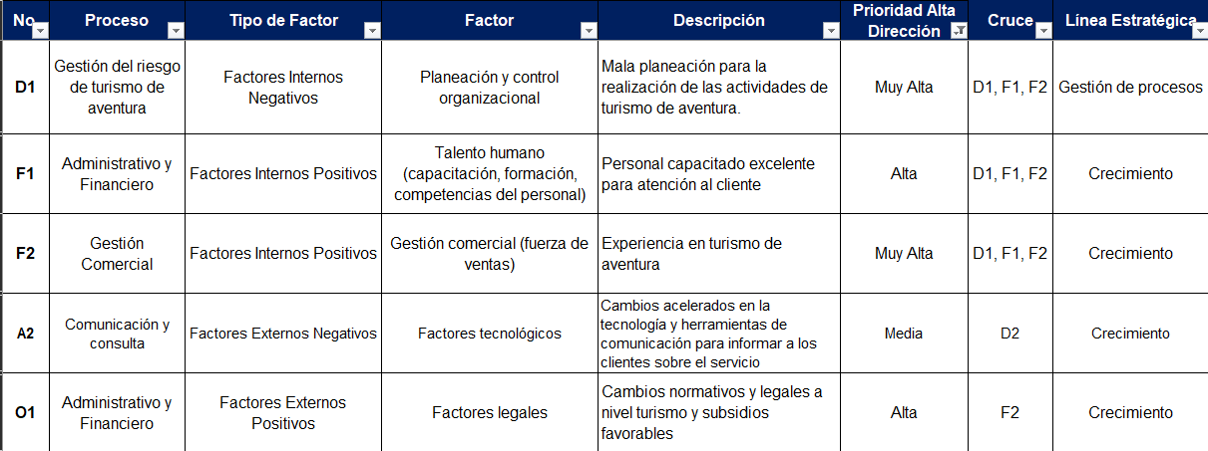
 | La líneas estratégicas son:
 | Seguridad Se refiere a la gestión del riesgo, para mejorar el cumplimiento de la seguridad; satisfacer las expectativas de seguridad de los participantes y el personal; demostrar prácticas seguras; demostrar el cumplimiento de requisitos legales aplicables. Gestión de Procesos Se refiere al diseño, monitoreo y mejora constante de las actividades y tareas dentro de una organización para lograr eficiencia, calidad y eficacia. Este enfoque busca optimizar las operaciones identificando y eliminando posibles ineficiencias, redundancias o cuellos de botella en los procesos empresariales. Crecimiento Se refiere al aumento sostenido de las dimensiones, alcance o rentabilidad de una organización. Puede manifestarse a través de la expansión de productos o servicios, la entrada en nuevos mercados, la adquisición de empresas o el desarrollo de capacidades internas. |  |  |  | Enfoque al Cliente y/o Partes Interesadas Se refiere a orientar todas las actividades de una organización hacia la satisfacción de las necesidades y expectativas de sus clientes o partes interesadas. Se busca entender sus requerimientos, mejorar la calidad del producto o servicio, y construir relaciones a largo plazo basadas en la confianza y la transparencia. Gestión Financiera Se refiere a la planificación, control y toma de decisiones relacionadas con los recursos financieros de una organización. Incluye la gestión de ingresos, costos, inversiones y financiamiento para garantizar la estabilidad financiera y el logro de los objetivos empresariales. Gestión del Conocimiento Se refiere a la creación, captura, almacenamiento, distribución y aplicación efectiva del conocimiento dentro de una organización. Busca optimizar el uso de la información y la experiencia para mejorar el rendimiento, la innovación y la toma de decisiones en todos los niveles de la organización.

 | 5.2. Elaboración de los objetivos

 | Se definen los objetivos los cuales son una meta o resultado específico que se desea alcanzar en el futuro. Es una declaración clara y concreta de lo que se pretende lograr. Los objetivos son medibles, alcanzables, relevantes y con un plazo de tiempo determinado. Suelen responder a preguntas como "¿Qué queremos lograr?" o "¿Cuál es nuestro destino final?". Ejemplo: Objetivo: Mejorar la gestión de los procesos, aumentando la seguridad en nuestras operaciones al 95%.
 | El objetivo se debe escribir en verbo en infinito y llevan un fin; el cual se registrar el la Columna Objetivo, de cada estrategia pueden haber uno o varios objetivos dependiendo de las prioridades de la alta dirección de la organización.
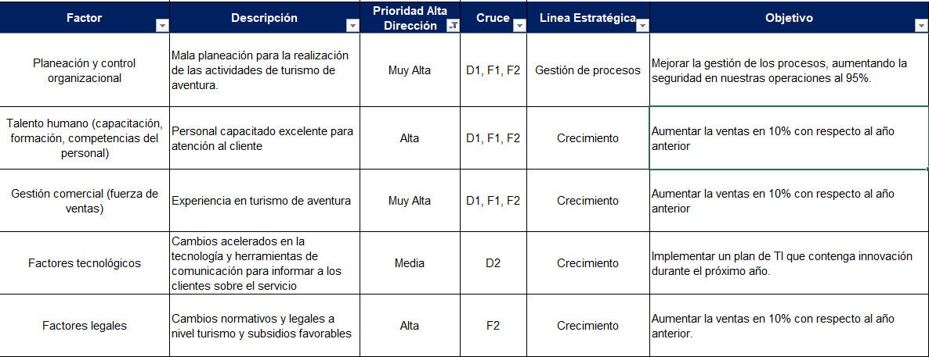

 | 5.3. Elaboración de las estrategias

 | Una vez definido los objetivos, se elabora la estrategia, la cual es un plan o conjunto de acciones diseñado para lograr un objetivo específico. Representa la manera en que se abordará la consecución de un objetivo. Las estrategias son más amplias y a menudo implican decisiones sobre cómo asignar recursos, aprovechar ventajas competitivas y superar obstáculos para alcanzar los objetivos. Ejemplo: Línea Estratégica: Gestión de procesos Objetivo: Mejorar la gestión de los procesos, aumentando la seguridad en nuestras operaciones al 95%. Estrategia: Documentar los procesos del sistema de gestión de turismo de aventura, para garantizar una buena planificación y gestión de las actividades de la agencia.
 | La estrategia se debe escribir en verbo en infinito y registrar en la Columna Estrategia, de cada línea estrategia puede haber una o varias estrategias dependiendo del cruce y prioridades de la alta dirección de la organización.

 | 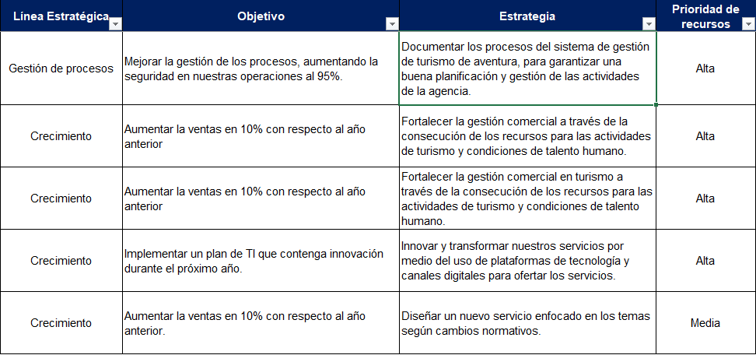

 | 5.4. Priorización de estrategias basado en la asignación de recursos

 | De cada estrategia se selecciona la prioridad que quiere el PST, frente a los recursos y que sea incluida en el Plan Estratégico. Los criterios de priorización son:

 |  | Prioridad de recursos | Descripción
 |  | Alta | Capacidad ilimitada o lo que se requiera de recursos (Humano, financieros, físicos, tecnológicos entre otros)
 |  | Media | Capacidad limitada o mínimo de recursos (Humano, financieros, físicos, tecnológicos entre otros)
 |  | Baja | No hay capacidad de recursos (Humano, financieros, físicos, tecnológicos entre otros)

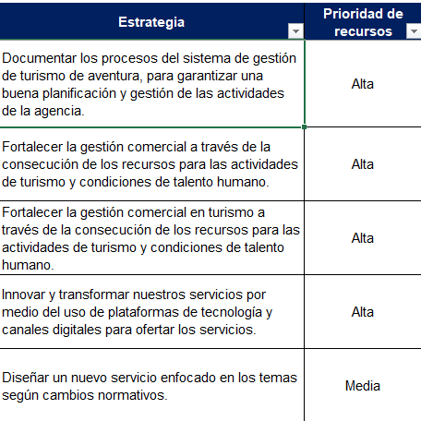
 | Para que las estrategias sean incluidas en el plan táctico deben ser prioridad Alta.

 | 6. Establecer las tácticas, tiempos y responsables

 | La Táctica es “¿Cómo lo haremos para cumplir la(s) estrategia(s)?”; que son los pasos y las acciones específicas que se llevan a cabo para cumplir con las estrategias de la organización.
 | Para elaborar las tácticas, seleccionamos la columna No. de la hoja "Matriz cruzada", damos copiar y la pegamos en la hoja " Plan Táctico" en la columna No.; una vez copiada la información de cada estrategia, establecemos las actividades a realizar para dar cumplimento a esas estrategias y objetivos, para lo cual registramos el producto de esa actividad, responsables y la fecha de ejecución.
 | Nota: Las estrategias seleccionadas son las de prioridad de alta dirección Muy Alta, Alta y Media con Prioridad de recursos Alta

 | 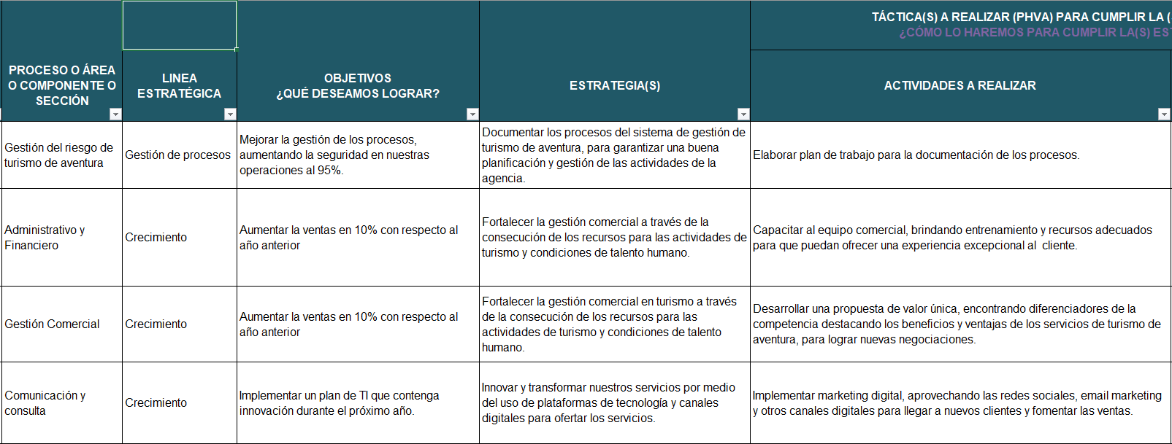
 | 7. Definir presupuesto y recursos

 | Se definen los recursos financieros, talento humano, tecnológico que se requieran para dar cumplimiento a las actividades y las estrategias definidas en este plan estratégico, los cuales se registran el concepto (humano, financiero, tecnológico) y el valor que esos rubros para obtener el presupuesto del plan estratégico.

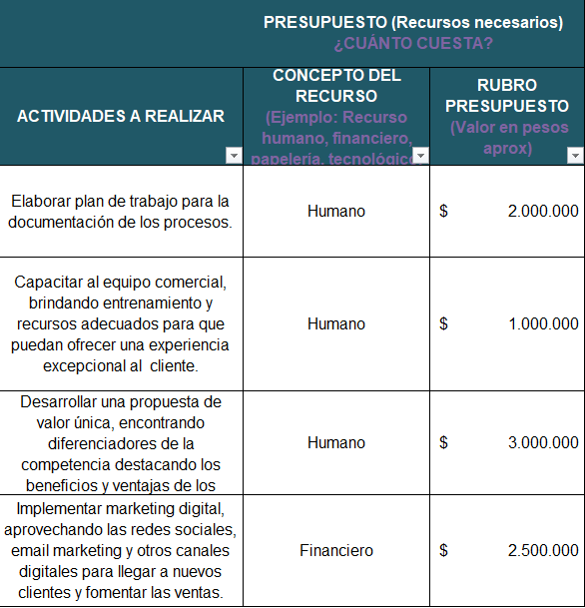

 | 8. Definir las metas e indicadores

 | De cada una de las actividades se definen los indicadores con formula, meta, frecuencia para dar cumplimiento a los objetivos definidos en las estrategias; los cuales se registran en la columna de Nombre KPI, formula, meta y frecuencia.
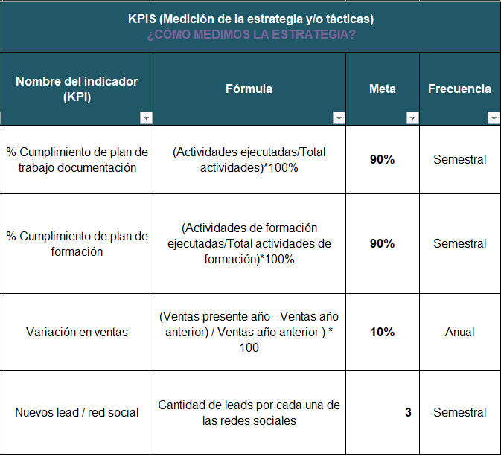

 | 9. Establecer el seguimiento al Plan Estratégico

 | El seguimiento al Plan Estratégico es la actividad de revisar y analizar el cumplimento de los estrategias, objetivos, tácticas e indicadores con sus resultados y análisis que permita la toma de decisiones.
 | El seguimiento del Plan Estratégico será de frecuencia: |  |  |  |  | Semestral

 | Generación del documento Plan Estratégico

 | Una vez diligenciado todos los campos de la hoja del "Plan Táctico", se traslada a la hoja "Plan Estratégico", para generar el Documento del Plan Estratégico, el cual automáticamente traslada toda la información del análisis de contexto, líneas estratégicas, estrategias, tácticas, actividades, presupuesto e indicadores y seguimiento del plan estratégico.
 | Para generar el documento en PDF, se selecciona la hoja "Plan Estratégico", da clic en Archivo/Guardar como/PDF

Plan Estrategico
PLAN ESTRATÉGICO EMPRESARIAL

TURISMO DE ADRENALINA

2024 | - | 2027

2024-07-31

TABLA DE CONTENIDO

1 | INTRODUCCIÓN |  | 3

2 | ¿QUÉ ES LA PLANEACIÓN ESTRATÉGICA? |  | 4

3 | ANÁLISIS DE CONTEXTO |  | 6

4 | ARTICULACIÓN CON PLANES DE DESARROLLO Y ODS |  | 8

5 | MISIÓN Y VISIÓN |  | 10

6 | LÍNEAS ESTRATÉGICAS Y ESTRATEGIAS |  | 11

7 | TÁCTICAS |  | 13

8 | PRESUPUESTO |  | 15

9 | INDICADORES |  | 17

10 | SEGUIMIENTO |  | 19

11 | BIBLIOGRAFÍA |  | 19

3
INTRODUCCIÓN

La industria del turismo en Colombia ha experimentado un crecimiento significativo en los últimos años, convirtiéndose en un motor clave para el desarrollo económico y la promoción de la belleza de nuestro país. En este contexto de crecimiento y transformación, es esencial que los prestadores de servicios turísticos estén preparados para enfrentar los desafíos y aprovechar las oportunidades que se presentan. Este Plan Estratégico para los Prestadores de Servicios Turísticos en Colombia es un documento que busca proporcionar una guía clara y efectiva para elevar la calidad y seguridad en los servicios de turismo de aventura, fortalecer la competitividad y contribuir al posicionamiento de Colombia como un destino turístico de clase mundial. En este plan, se abordarán aspectos clave, como la mejora de la seguridad, la capacitación del personal y la adaptación a las cambiantes tendencias del mercado. A lo largo de este documento, se delinean objetivos específicos, estrategias y acciones concretas que permitirán a los prestadores de servicios turísticos en Colombia responder de manera efectiva a las demandas de los visitantes y brindar experiencias memorables. Este plan representa un compromiso con la excelencia en el servicio y la seguridad en el servicio. Juntos, trabajaremos para consolidar a Colombia como un destino turístico de renombre internacional, enriqueciendo la experiencia de quienes nos visitan y generando oportunidades para el desarrollo de nuestras regiones.

2. ¿QUÉ ES LA PLANEACIÓN ESTRATÉGICA?
4
La Planificación Estratégica es un instrumento de gestión que permite favorecer y direccionar la toma de decisiones de las organizaciones, en torno a la operación actual y a la ruta que deben recorrer hacia el futuro. En este proceso se define el marco que guiará la filosofía, planes, actividades y recursos necesarios para el logro de las metas y propósitos en un determinado período, así como los mecanismos para su seguimiento y control, a fin de garantizar el cumplimiento. El Plan Estratégico de una empresa es un documento que detalla la manera en que tu negocio se va a desarrollar a corto, mediano y largo plazo. Este plan se basa en proyecciones cuantitativas y cualitativas para determinar cuáles son los paradigmas que la empresa debe seguir para lograr sus objetivos y aumentar su rentabilidad. La creación de un plan estratégico es un ejercicio que le permite a una organización saber qué quiere conseguir en el futuro y cómo lo va a lograr por medio de recursos, procedimientos y acciones. Para idear, proyectar, decidir y realizar los objetivos es necesario valerse de la experiencia y de herramientas cualitativas, como la investigación, la experiencia, el análisis de contexto, entre otras. Por el lado cuantitativo, es vital precisar cuáles son los recursos con lo que se cuenta para cumplir los objetivos. Es importante realizar un presupuesto maestro que abarque todos los aspectos necesarios para llevar a cabo tu plan estratégico. A la vez, es imprescindible fijar los tiempos para cada etapa del desarrollo. Cuanto más específico sea, mejor.
El valor de un plan estratégico reside en determinar el rumbo de una empresa. Es un documento que establece las medidas futuras que se van a realizar para disminuir los riesgos e incertidumbre en el mercado. Una vez que esté clara la situación actual y cuáles son los próximos objetivos será mucho más fácil conducir a la organización a un crecimiento potencial. Además de indicar la dirección de una empresa, un plan estratégico sirve para detectar las oportunidades de negocio y aminorar considerablemente los factores negativos externos que puedan contrarrestar sus beneficios. De igual modo, este plan ayuda a impulsar las fortalezas de la organización y a reducir sus puntos débiles.

En el TURISMO DE ADRENALINA, hemos definido los siguientes pasos para la elaboración de nuestro plan estratégico así:

1. Establecer el horizonte de tiempo PE
2. Realizar el análisis de contexto interno y externo
3. Revisar y alinear con planes de desarrollo, país, planes sectoriales y ODS
4. Registrar o actualizar misión y visión
5. Establecer líneas estratégicas, estrategias y objetivos
6. Establecer las tácticas, tiempos y responsables
7. Definir presupuesto y recursos
8. Definir las metas e indicadores
9. Establecer el seguimiento al PE
5

Cada uno de los pasos se explica a continuación:

En el TURISMO DE ADRENALINA, se consideró un horizonte de tiempo del plan estratégico (PE) de 2024 , debido a que se quieren acciones a corto plazo, como causa de los cambios constantes de la economía, cambio climático y otras causas a nivel local, nacional, regional y mundial.

6

En el TURISMO DE ADRENALINA, se realizó un análisis de contexto interno y externo mediante la identificación de la actores internos positivos, factores internos negativos, factores externos positivos y factores externos negativos; que contribuyó a examinar los procesos internos e investigar qué está pasando alrededor y ahondar en los asuntos. Esto se construyó con el aporte de cada uno de los colaboradores de la organización, aportando de su rol desde cada una de áreas de la empresa.
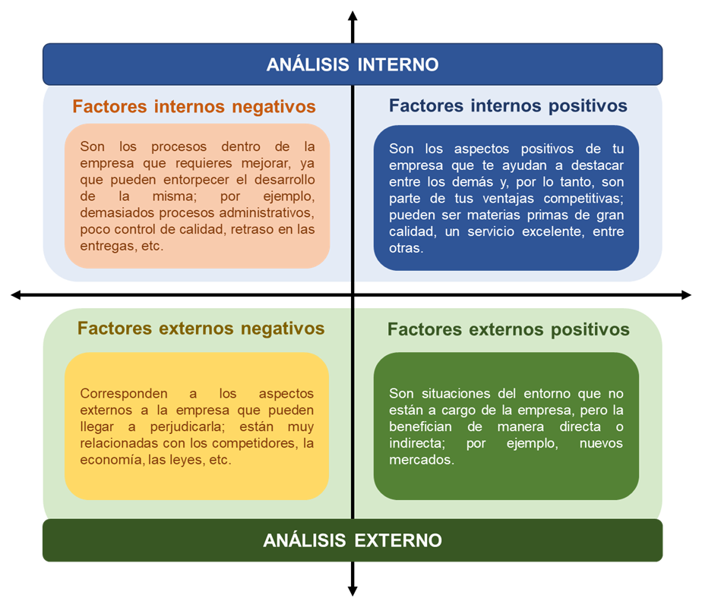

En el análisis de contexto interno y externo se identificó:

7
ANÁLISIS INTERNO
Factores Internos Negativos |  | Factores Internos Positivos
Mala planeación para la realización de las actividades de turismo de aventura. |  | Personal capacitado excelente para atención al cliente
No cuentan con canales de comunicación asertiva. |  | Experiencia en turismo de aventura

ANÁLISIS EXTERNO
Factores Externos Negativos |  | Factores Externos Positivos
Inseguridad y terrorismo en el país |  | Cambios normativos y legales a nivel turismo y subsidios favorables
Cambios acelerados en la tecnología y herramientas de comunicación para informar a los clientes sobre el servicio |  | Plan de Nacional de Desarrollo enfoca el turismo armonía con la vida e incluyente con las comunidades

8

8

Para el TURISMO DE ADRENALINA, el plan estratégico se alinea y articula con el Plan Nacional de Desarrollo 2022-2026- COLOMBIA, POTENCIA MUNDIAL DE LA VIDA en las transformaciones de:
Turismo en armonía con la vida. Consolidación del desarrollo sostenible y responsable del turismo incluyente con las comunidades. Lineamientos para mejorar la infraestructura vial, turística y de servicios de los destinos turísticos. Modelos de bioeconomía basada en el conocimiento y la innovación. Lineamientos para mejorar la infraestructura vial, turística y de servicios de los destinos turísticos. Modernización de la institucionalidad ambiental y de gestión del riesgo de desastres. NOTA: "O aquellos documentos que los modifiquen o sustituyan"
Plan Nacional de Desarrollo 2022-2026 "COLOMBIA, POTENCIA MUNDIAL DE LA VIDA"
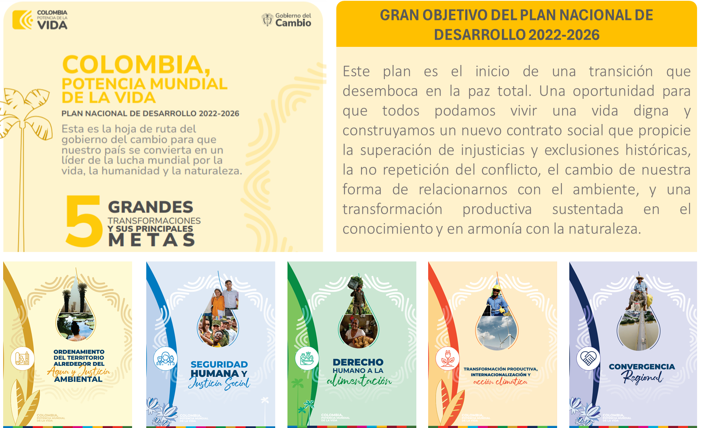

9
Plan Sectorial de Turismo 2022-2026 "TURISMO EN ARMONÍA CON LA VIDA"

En relación con el Plan Sector de Turismo 2022-2026 "TURISMO EN ARMONÍA CON LA VIDA", se consideraron los 4 ejes estratégicos de: 1. Democratización del turismo como fuerza transformadora para una cultura de paz, 2. Territorios turísticos para la equidad y el bienestar, 3. Turismo: alternativa para la transición económica y protección de la naturaleza y 4. Turismo: Dinamizador de la economía para la vida y la justicia social

OBJETIVOS

En cuanto a los Objetivos,de TURISMO DE ADRENALINA, se analizaron y consideraron las diferentes prioridades aplicables a nuestra misión; destacando y aportando a los Objetivos de seguridad de turismo de aventura.

10

10

Para el TURISMO DE ADRENALINA, su misión es lo que lo realizamos, la cual se describe a continuación:
MISIÓN
Nuestra misión es proporcionar a nuestros participantes una experiencia excepcional que combine actividades emocionantes y desafiantes brindando la mayor seguridad posible. Nos esforzamos por estimular la adrenalina y explorar lugares remotos y salvajes, que les permitan el disfrute de la vida, el entorno y la aventura.

Para el TURISMO DE ADRENALINA, su visión es a donde se quiere llegar, la cual se describe a continuación:

VISIÓN
Nuestra visión para el 2027 es convertirnos en líderes del turismo de aventura a nivel internacional, donde se combine la adrenalina y la belleza natural, logrando con ello desconectar al cliente de su vida cotidiana de una manera segura.

11

Para el TURISMO DE ADRENALINA, como resultado del analisis de contexto interno y externo y las prioridades de la alta dirección, se definieron las siguientes lineas estrategicas, estrategias y objeivos; asi:
PROCESOS | LÍNEAS ESTRATÉGICAS | OBJETIVOS | ESTRATEGIAS
3 | 2 | 2 | 4

PROCESOS | LÍNEAS ESTRATÉGICAS | OBJETIVOS | ESTRATEGIAS
D1 | Gestión del riesgo de turismo de aventura | Gestión de procesos | Mejorar la gestión de los procesos, aumentando la seguridad en nuestras operaciones al 95%. | Documentar los procesos del sistema de gestión de turismo de aventura, para garantizar una buena planificación y gestión de las actividades de la agencia.
F1 | Administrativo y Financiero | Crecimiento | Aumentar la ventas en 10% con respecto al año anterior | Fortalecer la gestión comercial a través de la consecución de los recursos para las actividades de turismo y condiciones de talento humano.
F2 | Gestión Comercial | Crecimiento | Aumentar la ventas en 10% con respecto al año anterior | Fortalecer la gestión comercial en turismo a través de la consecución de los recursos para las actividades de turismo y condiciones de talento humano.
A2 | Comunicación y consulta | Crecimiento | Implementar un plan de TI que contenga innovación durante el próximo año. | Innovar y transformar nuestros servicios por medio del uso de plataformas de tecnología y canales digitales para ofertar los servicios.

13

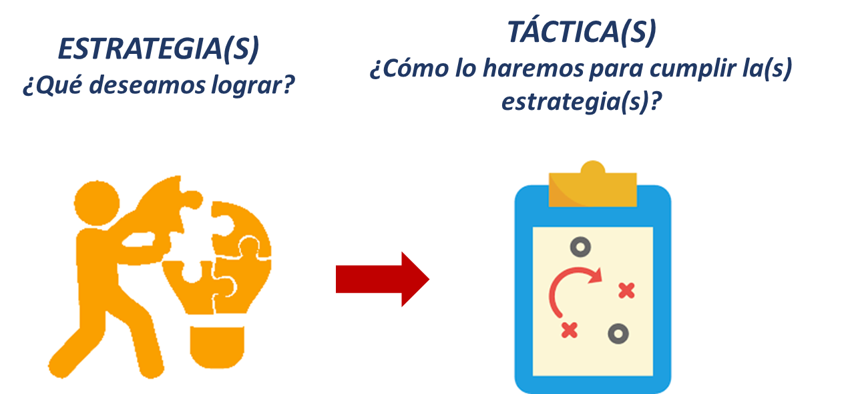
La Táctica es “¿Cómo lo haremos para cumplir la(s) estrategia(s)?”; que son los pasos y las acciones específicas que se llevan a cabo para cumplir con las estrategias de la organización.

En el TURISMO DE ADRENALINA, cada una de las estrategias tiene definido sus tácticas con los siguientes componentes; asi:

ACTIVIDAD | PRODUCTO | RESPONSABLE | DURACIÓN
Elaborar plan de trabajo para la documentación de los procesos. | Plan de trabajo de documentación | Líder del sistema de gestión de seguridad de turismo de aventura | 2024-12-31 | Elaborar plan de trabajo para la documentación de los procesos.
Capacitar al equipo comercial, brindando entrenamiento y recursos adecuados para que puedan ofrecer una experiencia excepcional al cliente. | Plan de formación | Director Administrativo y Financiero | 2024-12-31 | Capacitar al equipo comercial, brindando entrenamiento y recursos adecuados para que puedan ofrecer una experiencia excepcional al cliente.
Desarrollar una propuesta de valor única, encontrando diferenciadores de la competencia destacando los beneficios y ventajas de los servicios de turismo de aventura, para lograr nuevas negociaciones. | Nuevas ventas | Líder del sistema de gestión de seguridad de turismo de aventura | 2024-11-18 | Desarrollar una propuesta de valor única, encontrando diferenciadores de la competencia destacando los beneficios y ventajas de los servicios de turismo de aventura, para lograr nuevas negociaciones.
Implementar marketing digital, aprovechando las redes sociales, email marketing y otros canales digitales para llegar a nuevos clientes y fomentar las ventas. | Nuevos leads en clientes | Líder del sistema de gestión de seguridad de turismo de aventura | 2024-11-18 | Implementar marketing digital, aprovechando las redes sociales, email marketing y otros canales digitales para llegar a nuevos clientes y fomentar las ventas.

15

En el TURISMO DE ADRENALINA, se definio el siguiente presupuesto y recursos acorde con las actividades establecidadas para las tacticas; asi:
El valor total del presupuesto es |  | $ 8,500,000.00
Actividad | Recursos | Valor (COP)
Elaborar plan de trabajo para la documentación de los procesos. | Humano | $ 2,000,000.00
Capacitar al equipo comercial, brindando entrenamiento y recursos adecuados para que puedan ofrecer una experiencia excepcional al cliente. | Humano | $ 1,000,000.00
Desarrollar una propuesta de valor única, encontrando diferenciadores de la competencia destacando los beneficios y ventajas de los servicios de turismo de aventura, para lograr nuevas negociaciones. | Humano | $ 3,000,000.00
Implementar marketing digital, aprovechando las redes sociales, email marketing y otros canales digitales para llegar a nuevos clientes y fomentar las ventas. | Financiero | $ 2,500,000.00

Los KPI (Key Performance Indicators) o “indicadores clave de rendimiento” son métricas que sirven para medir el cumplimiento de las tácticas y estrategias, del plan estratégico de la organización.

En el TURISMO DE ADRENALINA, cada una de actividades tienen tiene establecido un indicador, así:
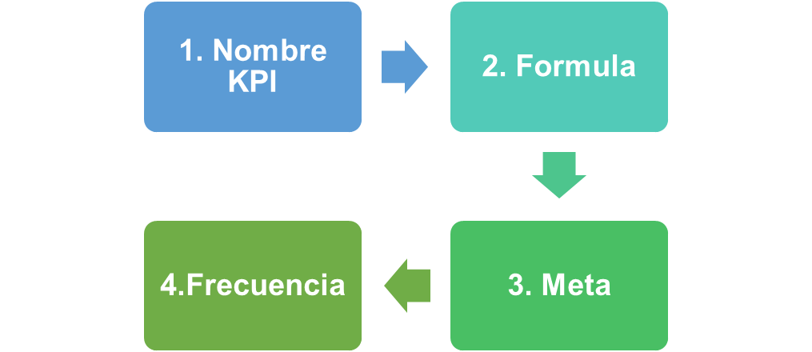
17

Estrategia | Indicador | Fórmula | Meta
Documentar los procesos del sistema de gestión de turismo de aventura, para garantizar una buena planificación y gestión de las actividades de la agencia. | % Cumplimiento de plan de trabajo documentación | (Actividades ejecutadas/Total actividades)*100% | 90% | Semestral
Fortalecer la gestión comercial a través de la consecución de los recursos para las actividades de turismo y condiciones de talento humano. | % Cumplimiento de plan de formación | (Actividades de formación ejecutadas/Total actividades de formación)*100% | 90% | Semestral
Fortalecer la gestión comercial en turismo a través de la consecución de los recursos para las actividades de turismo y condiciones de talento humano. | Variación en ventas | (Ventas presente año - Ventas año anterior) / Ventas año anterior ) * 100 | 10% | Anual
Innovar y transformar nuestros servicios por medio del uso de plataformas de tecnología y canales digitales para ofertar los servicios. | Nuevos lead / red social | Cantidad de leads por cada una de las redes sociales | 300% | Semestral

En el TURISMO DE ADRENALINA, el seguimiento al plan estratégico será de frecuencia Semestral con el fin de realizar el seguimiento al cumplimiento de cada una de las tácticas y estrategias. En cada seguimiento se registran los avances con sus respectivos análisis en las fichas de los indicadores del Dashboard de indicadores de la organización.

16
19

https://colaboracion.dnp.gov.co/CDT/portalDNP/PND-2023/2023-03-17-bases-plan-nacional-desarrollo-web.pdf

https://www.mincit.gov.co/participa/consulta-ciudadana/20-12-2022-plan-sectorial-de-turismo-vfpp.aspx#page=35&zoom=100,72,145

https://colaboracion.dnp.gov.co/CDT/Desarrollo%20Territorial/PLANES%20ESTATEGICOS.pdf

https://www.academiagerencial.com/8-pasos-para-iniciar-la-planificacion-estrategica/

https://www.funcionpublica.gov.co/plan-estrategico-institucional

